E

ESPAÑA - Tarifa Nacional

430127558 - PLANTASUR TRADING SL / 18210-PELIGROS
DACHSER, Granada
targoflex |  |  |  |  |  |  |  |  |  |  |  |  |  |  | Oferta B2B
 |  |  |  | Códigos Postales asignados ESPAÑA
 |  |  |  | Zona 1 | Zona 2 | Zona 3 | Zona 4 | Zona 5 | Zona 6 | Zona 7 | Zona 8 | Zona 9 | Zona 10 | Zona 11
 | Precios en euros |  |  | 18 | 04, 23, 29 | 11, 14, 41 | 02, 03, 12, 19, 28, 30, 45, 46 | 06, 13, 16, 21, 50 | 01, 05, 08-10, 20, 26, 31, 34, 37, 40, 43, 47, 48 | 15, 22, 24, 25, 27, 32, 33, 36, 39, 49 | 17, 42, 44 | 07 | 51, 52 | 35, 38
 |  | kg
 | 0 | - | 30 | 10.39 | 13.22 | 15.22 | 15.96 | 16.70 | 17.37 | 19.37 | 20.11 | 39.20 | 62.80 | 63.17
 | 31 | - | 50 | 14.77 | 18.93 | 21.75 | 22.79 | 23.83 | 24.87 | 27.69 | 28.72 | 55.97 | 89.68 | 90.19
 | 51 | - | 100 | 17.37 | 22.04 | 25.61 | 26.87 | 27.91 | 29.25 | 32.66 | 33.92 | 59.53 | 90.56 | 91.31
 | 101 | - | 150 | 20.05 | 27.62 | 33.23 | 34.98 | 36.88 | 38.84 | 44.52 | 46.20 | 71.86 | 101.10 | 101.80
 | 151 | - | 200 | 23.59 | 31.57 | 37.66 | 39.67 | 41.62 | 43.69 | 49.53 | 51.67 | 77.74 | 115.13 | 116.07
 | 201 | - | 250 | 25.67 | 35.32 | 42.68 | 45.10 | 47.38 | 49.80 | 57.10 | 59.51 | 89.26 | 115.50 | 116.17
 | 251 | - | 300 | 26.71 | 36.74 | 44.29 | 46.84 | 49.40 | 51.78 | 59.49 | 61.81 | 101.04 | 118.24 | 119.48
 | 301 | - | 400 | 33.46 | 46.45 | 56.14 | 59.26 | 62.66 | 65.84 | 75.53 | 78.88 | 109.33 | 145.45 | 146.81
 | 401 | - | 500 | 40.32 | 55.34 | 66.63 | 70.38 | 74.12 | 78.09 | 89.32 | 93.11 | 131.44 | 181.34 | 182.59
 | 501 | - | 600 | 44.06 | 60.28 | 72.53 | 76.67 | 80.63 | 84.78 | 96.85 | 100.93 | 147.21 | 203.91 | 205.33
 | 601 | - | 700 | 47.86 | 66.18 | 79.84 | 84.33 | 88.91 | 93.51 | 107.29 | 111.88 | 161.50 | 220.47 | 222.28
 | 701 | - | 800 | 53.14 | 72.92 | 87.78 | 92.66 | 97.59 | 102.58 | 117.38 | 122.32 | 176.35 | 243.26 | 245.31
 | 801 | - | 900 | 59.09 | 81.04 | 97.42 | 102.98 | 108.48 | 113.86 | 130.26 | 135.75 | 193.02 | 271.57 | 273.66
 | 901 | - | 1,000 | 63.85 | 89.09 | 107.91 | 114.20 | 120.55 | 126.85 | 145.79 | 152.14 | 211.06 | 302.92 | 305.19
 | 1,001 | - | 1,100 | 67.43 | 94.65 | 115.00 | 121.92 | 128.67 | 135.52 | 155.89 | 162.86 | 230.22 | 331.72 | 334.28
 | 1,101 | - | 1,200 | 71.56 | 100.59 | 122.54 | 129.80 | 136.95 | 144.26 | 166.21 | 173.52 | 248.77 | 359.46 | 362.23
 | 1,201 | - | 1,300 | 75.87 | 106.49 | 129.63 | 137.11 | 144.82 | 152.54 | 175.51 | 183.16 | 268.62 | 388.04 | 391.04
 | 1,301 | - | 1,400 | 80.63 | 112.62 | 136.72 | 144.82 | 152.76 | 160.82 | 184.97 | 192.86 | 290.56 | 422.34 | 425.40
 | 1,401 | - | 1,500 | 91.18 | 127.37 | 154.53 | 163.43 | 172.47 | 181.50 | 208.65 | 217.69 | 338.13 | 484.12 | 487.77
 | 1,501 | - | 1,600 | 95.26 | 132.81 | 161.02 | 170.30 | 179.77 | 189.04 | 217.31 | 226.59 | 362.50 | 518.88 | 522.84
 | 1,601 | - | 1,700 | 99.59 | 138.81 | 168.32 | 178.28 | 187.99 | 197.89 | 227.40 | 237.05 | 386.56 | 549.13 | 553.15
 | 1,701 | - | 1,800 | 103.43 | 144.69 | 175.68 | 183.85 | 196.16 | 206.55 | 237.60 | 247.87 | 409.88 | 583.09 | 587.42
 | 1,801 | - | 1,900 | 107.14 | 150.26 | 182.55 | 193.13 | 203.89 | 214.72 | 247.01 | 257.83 | 430.92 | 617.73 | 622.13
 | 1,901 | - | 2,000 | 123.44 | 173.10 | 210.41 | 222.63 | 235.14 | 247.43 | 284.73 | 297.03 | 500.40 | 715.92 | 721.30
 | 2,001 | - | 2,100 | 128.35 | 179.81 | 218.56 | 231.34 | 244.25 | 257.10 | 295.86 | 308.57 | 516.21 | 744.03 | 749.56
 | 2,101 | - | 2,200 | 133.11 | 186.58 | 226.71 | 239.98 | 253.44 | 266.64 | 306.91 | 320.38 | 531.69 | 766.55 | 772.41
 | 2,201 | - | 2,300 | 136.77 | 191.83 | 233.27 | 246.96 | 260.98 | 274.65 | 316.03 | 329.78 | 543.02 | 789.21 | 795.35
 | 2,301 | - | 2,400 | 142.02 | 199.35 | 242.33 | 256.55 | 271.06 | 285.42 | 328.32 | 342.76 | 559.11 | 809.38 | 815.59
 | 2,401 | - | 2,500 | 145.62 | 205.85 | 250.82 | 265.95 | 280.87 | 296.06 | 341.11 | 356.02 | 573.82 | 824.09 | 830.66
 | 2,501 | - | 3,000 | 158.95 | 225.06 | 274.44 | 291.09 | 307.53 | 324.32 | 373.57 | 390.15 | 611.82 | 910.99 | 918.24
 | 3,001 | - | 3,500 | 180.70 | 257.52 | 314.51 | 333.99 | 352.98 | 372.68 | 429.52 | 448.72 | 682.83 | 1,016.81 | 1,024.90
 | 3,501 | - | 4,000 | 202.47 | 289.92 | 354.57 | 376.88 | 398.37 | 421.03 | 485.48 | 507.38 | 753.91 | 1,122.37 | 1,131.28
 | >4.001* |  |  | 5.17 | 7.39 | 9.04 | 9.61 | 10.16 | 10.73 | 12.38 | 12.94 | 19.23 | 28.62 | 28.85
 | Precio por expedición
 | * Precio tarifa 100kgs |  |  |  |  |  |  |  |  |  | Recargos de productos
 |  |  |  |  |  |  |  |  |  |  |  | targospeed: | + 10 %, min. 5 Eur.
 | Relación peso volumen: |  |  |  |  |  |  |  |  |  |  | targospeed 12: | + 20 %, min. 12 Eur.
 | 1 m3 = 150 kgs |  |  |  |  |  |  |  |  |  |  | targospeed 10: | + 45 %, min. 25 Eur.
 | 1 metro lineal = 800 kgs |  |  |  |  |  |  |  |  |  |  | targofix: | + 10 %, min. 7 Eur.
 |  |  |  |  |  |  |  |  |  |  |  | targofix 12: | + 25 %, min. 20 Eur.
 |  |  |  |  |  |  |  |  |  |  |  | targofix 10: | + 50 %, min. 30 Eur.
 |  |  |  |  |  |  |  |  |  |  |  | targo-on-site: | + 15 %, min. 15 Eur.
 |  |  |  |  |  |  |  |  |  |  |  | targo-on-sitefix: | + 40 %, min. 30 Eur.
 | Observaciones

 | IVA no incluido.
 | Los precios anteriores son exclusivos netos de tarifas adicionales acordadas.
 | Porcentaje de incremento por carburante no incluido en tarifa.
 | No incluidos gastos de aduana ni en origen ni en destino.
 | La oferta no incluye ni COD ni concertación de fecha de entrega.

 | Medidas Máximas (metros): Largo 2,40; Ancho 1,80; Alto 2,20.
 | Peso máximo por paquete: 1500 kgs de peso real.
 | Si es necesaria plataforma elevadora, el límite de peso es de 1000 kgs de peso real por bulto.
 | Si excede de estas medidas, servicio sujeto a disponibilidad con su correspondiente sobrecoste.
 | Para más información, consulte las condiciones generales de venta.

 | Esta tarifa es válida desde 01,01,2026 hasta 31.12.2026 |  |  |  |  |  |  |  |  |  |  |  |  |  | ESPAÑA - Tarifa Nacional (1/2)

 | ESPAÑA - Tarifa Nacional

 | 430127558 - PLANTASUR TRADING SL / 18210-PELIGROS
 | DACHSER, Granada

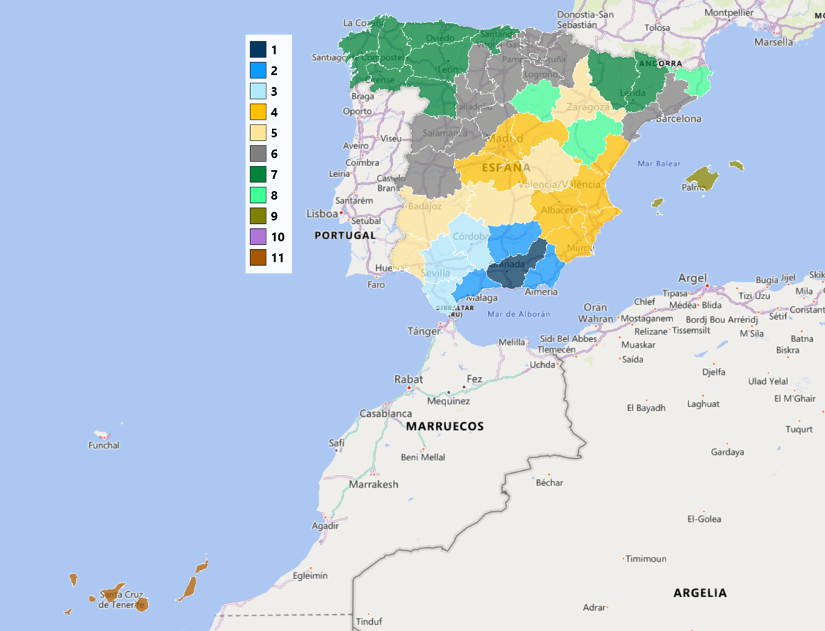

 | Esta tarifa es válida desde 01.01.2026 hasta 31.12.2026 |  |  |  |  |  |  |  |  |  |  |  |  |  | ESPAÑA - Tarifa Nacional (2/2)

P

PORTUGAL - Tarifa EXPORT

430127558 - PLANTASUR TRADING SL / 18210-PELIGROS
DACHSER, Granada
targoflex |  |  |  |  |  |  |  |  | Oferta B2B
 |  |  |  | Códigos Postales asignados PORTUGAL
 |  |  |  | Zona 1 | Zona 2 | Zona 3 | Zona 4 | Zona 5
 | Precios en euros |  |  | 10-29, 37, 38, 40-49 | 30-36, 50-54, 60-64 | 80-89 | 70-79 | 90, 91, 95-97
 |  | kg
 | 0 | - | 30 | 20.39 | 21.15 | 22.96 | 23.71 | 73.98
 | 31 | - | 50 | 29.13 | 30.18 | 32.74 | 33.80 | 105.67
 | 51 | - | 100 | 35.34 | 36.65 | 39.36 | 40.14 | 116.14
 | 101 | - | 150 | 46.20 | 48.17 | 51.32 | 52.09 | 120.86
 | 151 | - | 200 | 52.47 | 54.57 | 57.84 | 58.59 | 142.56
 | 201 | - | 250 | 63.48 | 65.92 | 70.60 | 71.53 | 156.11
 | 251 | - | 300 | 65.18 | 67.99 | 72.12 | 72.95 | 159.36
 | 301 | - | 400 | 83.18 | 86.47 | 91.73 | 92.56 | 191.83
 | 401 | - | 500 | 98.19 | 102.13 | 108.17 | 109.26 | 226.76
 | 501 | - | 600 | 106.44 | 110.69 | 117.74 | 119.00 | 255.40
 | 601 | - | 700 | 117.98 | 122.76 | 130.24 | 131.68 | 284.64
 | 701 | - | 800 | 128.99 | 134.18 | 142.56 | 143.94 | 314.00
 | 801 | - | 900 | 143.15 | 149.02 | 157.74 | 159.24 | 346.06
 | 901 | - | 1,000 | 160.43 | 166.90 | 176.47 | 177.96 | 384.80
 | 1,001 | - | 1,100 | 171.74 | 178.80 | 189.62 | 191.29 | 422.05
 | 1,101 | - | 1,200 | 182.98 | 190.46 | 202.12 | 204.21 | 457.88
 | 1,201 | - | 1,300 | 193.15 | 201.34 | 213.78 | 216.29 | 494.23
 | 1,301 | - | 1,400 | 203.38 | 211.92 | 225.61 | 228.60 | 532.68
 | 1,401 | - | 1,500 | 217.69 | 226.78 | 242.31 | 245.77 | 582.66
 | 1,501 | - | 1,600 | 234.15 | 243.92 | 261.50 | 265.53 | 645.35
 | 1,601 | - | 1,700 | 244.94 | 255.24 | 274.61 | 279.08 | 680.83
 | 1,701 | - | 1,800 | 256.13 | 266.81 | 287.07 | 292.25 | 723.34
 | 1,801 | - | 1,900 | 266.43 | 277.55 | 299.41 | 304.53 | 759.91
 | 1,901 | - | 2,000 | 274.86 | 286.49 | 308.94 | 314.75 | 797.11
 | 2,001 | - | 2,100 | 285.54 | 297.62 | 320.76 | 326.32 | 826.45
 | 2,101 | - | 2,200 | 296.47 | 308.68 | 332.78 | 338.34 | 856.04
 | 2,201 | - | 2,300 | 305.17 | 317.89 | 342.11 | 347.93 | 884.04
 | 2,301 | - | 2,400 | 317.18 | 330.28 | 355.28 | 361.10 | 905.26
 | 2,401 | - | 2,500 | 329.46 | 343.46 | 368.89 | 374.64 | 926.81
 | 2,501 | - | 3,000 | 361.04 | 376.24 | 403.35 | 409.42 | 1,024.47
 | 3,001 | - | 3,500 | 415.24 | 432.88 | 462.73 | 469.19 | 1,143.37
 | 3,501 | - | 4,000 | 469.51 | 489.52 | 522.05 | 528.95 | 1,262.34
 | >4.001* |  |  | 11.97 | 12.49 | 13.31 | 13.49 | 32.19
 | Precio por expedición
 | * Precio tarifa 100kgs |  |  |  |  | Recargos de productos
 |  |  |  |  |  | targospeed: | + 10 %, min. 5 Eur.
 | Relación peso volumen: |  |  |  |  | targospeed 12: | + 20 %, min. 12 Eur.
 | 1 m3 = 150 kgs |  |  |  |  | targospeed 10: | + 45 %, min. 25 Eur.
 | 1 metro lineal = 800 kgs |  |  |  |  | targofix: | + 10 %, min. 7 Eur.
 |  |  |  |  |  | targofix 12: | + 25 %, min. 20 Eur.
 |  |  |  |  |  | targofix 10: | + 50 %, min. 30 Eur.
 |  |  |  |  |  | targo-on-site: | + 15 %, min. 15 Eur.
 |  |  |  |  |  | targo-on-sitefix: | + 40 %, min. 30 Eur.
 | Observaciones

 | IVA no incluido.
 | Los precios anteriores son exclusivos netos de tarifas adicionales acordadas.
 | Porcentaje de incremento por carburante no incluido en tarifa.
 | No incluidos gastos de aduana ni en origen ni en destino.
 | La oferta no incluye ni COD ni concertación de fecha de entrega.

 | Medidas Máximas (metros): Largo 2,40; Ancho 1,80; Alto 2,20.
 | Peso máximo por paquete: 1500 kgs de peso real.
 | Si es necesaria plataforma elevadora, el límite de peso es de 1000 kgs de peso real por bulto.
 | Si excede de estas medidas, servicio sujeto a disponibilidad con su correspondiente sobrecoste.
 | Para más información, consulte las condiciones generales de venta.

 | Esta tarifa es válida desde 01.01.2026 hasta 31.12.2026 |  |  |  |  |  |  |  | PORTUGAL - Tarifa EXPORT (1/2)

 | PORTUGAL - Tarifa EXPORT

 | 430127558 - PLANTASUR TRADING SL / 18210-PELIGROS
 | DACHSER, Granada

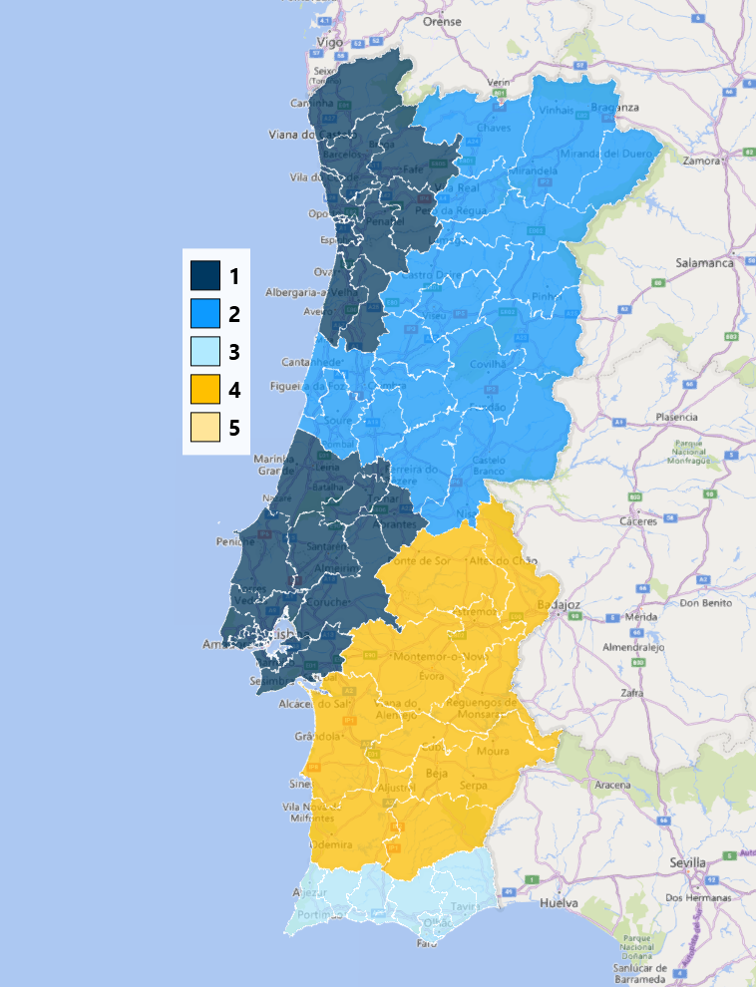

 | Esta tarifa es válida desde 01.01.2026 hasta 31.12.2026 |  |  |  |  |  |  |  | PORTUGAL - Tarifa EXPORT (2/2)

